화면
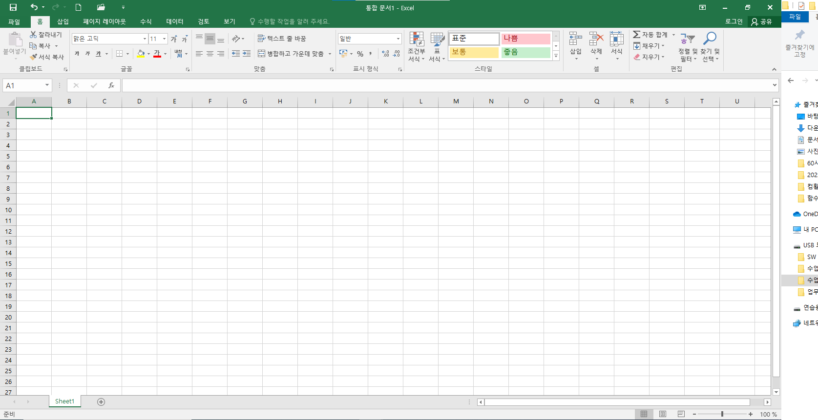
빠른실행도구모음
피일메뉴
탭메뉴
1. 엑셀이란?
마이크로소프트사에서 개발한 스프레드시트 프로그램입니다.
2. 스프레드시트란?
계산서작성, 그래프작성, 자료관리, 매크로, 문서작성 등의 기능을 갖고 있는 응용프로그램.
3. 엑셀의 화면
1) 파일메뉴 : 엑셀 구버전의 파일 메뉴를 대체하며 파일 열기, 저장, 인쇄 등 기본적인 명령을 사용가능
 | 엑셀 옵션을 통해서 각 종 환경설정 등의 작업 가능
2) 빠른실행 도구모음 : 현재 표시되는 탭에 독립적인 명령 집합이 포함된 사용자 지정 가능한 도구 모음입니다.
 | 탭 메뉴에 있는 도구 상자를를 빠른 실행 도구 모음에 추가하거나 이동 가능
3) 리본 메뉴 : 각종 기능을 수행하는 메뉴와 도구상자를 합해놓은 새로운 탭 메뉴 개념
이름상자
수식입력줄
 | 특정 작업을 할 때만 별도로 보여지는 메뉴 개념을 도입하여 화면의 깔끔함을 제공
4) 이름상자 : 일반적으로 사용되는 셀주소와 달리 일종의 이름을 직접 입력하여 고유명사화된 주소를 사용 가능
열머리글
 | 하나의 셀 또는 여러 셀의 범위를 이름 등록 사용 가능
행머리글
5) 수식 입력줄 : 셀에 입력된 데이터가 수식인 경우 수식을 보여주는 장소
셀
 | 수식뿐만 아니라 데이터를 입력 가능하며 셀에 입력된 데이터의 실체값을 표시
6) 행 머리글 : 총 1,048,576의 행을 보유
7) 열 머리글 : 총 16,384의 열을 보유 |  | 17179869184
8) 셀 : 실질적인 데이터를 입력하는 장소이며 셀구분선이라는 희미한 선으로 나누어져 있다.
 | 모양과 크기가 같은 셀을 구분하기 위해서 각각의 셀은 셀 주소를 가집니다.
 | 셀 주소 구성은 열 문자뒤에 행 번호를 연결하여 사용 --> 예) C8
9) 셀 포인터 : 여러 개의 셀 중에서 현재 작업중인 즉 활성화된 셀을 의미
10) 시트 탭 : 총 17,179,869,184의 셀을 가진 작업 시트
11) 상태 표시줄 : 현재 작업중인 정보를 표시
12) 통합 문서 : 실제 작업을 한 엑셀 파일을 말하며 확장자는 xlsx를 가진다.

입력실습
홈
1. 아래와 같은 자료를 각각 아래의 셀에 입력해 보자.
전주 | COMPUTER | 全州 | ☎ 123-4567 | ① 장미 ② 국화 | 00100 | 0.75 | 2018-10-09 | 16:09:00

2. 노란색 셀을 블럭지정하고 전주 라고 입력한 다음 ctrl-enter를 눌러보세요.

3. 아래의 각 셀에 셀포인터를 놓고 셀포인터의 우측 아래의 점에 마우스 포인터를 놓고 우측으로 드래그 해보자.
전주
100
1월
1학년1반
01월05일
2020-07-24
갑
월
205 | 210
가

4. A의 내용을 B처럼 변경하시오. 다시 B를 A처럼 변경하시오.
A |  | B
이름 | 성적 | 이름 | 성적
홍길동 | 77
이길동 | 88 |  | 77
김길동 | 99 |  | 88
박길동 | 85 | 홍길동 | 99
 |  | 이길동 | 85
 |  | 김길동
 |  | 박길동 |  |  | 4번은 셀 삭제와 셀 삽입에 대한 실습입니다.
 |  |  |  |  | 1) 셀삭제
 |  |  |  |  |  | 삭제할 셀에 셀포인터를 두고 바로가기메뉴/삭제 실행
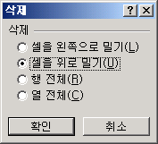

 |  |  |  |  |  | 왼쪽과 위로 방향이 삭제 방향입니다.

 |  |  |  |  | 2) 셀삽입
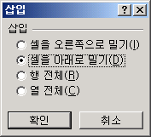

 |  |  |  |  |  | 오른쪽과 아래로 방향이 삽입 방향입니다.
 |  |  |  |  |  | 삽입 위치 : 선택한 셀의 위와 왼쪽에 삽입

셀서식
도서주문 배송 현황
 |  |  |  |  |  |  | 2022-03-13
도서명 | 저자 | 매입수량 | 주문수량 | 배송수량 | 재고수량 | 배송율 | 지급금액
믿어준 사람 | 김미후 | 178 | 156 | 140 | 22 | 0.89743589744 | 1400000
건강보감 | 나오미 | 145 | 132 | 130 | 13 | 0.98484848485 | 1300000
낙타바늘 | 사오정 | 167 | 150 | 150 | 17 | 1 | 1500000
하늘아래 | 손오공 | 250 | 234 | 120 | 16 | 0.51282051282 | 1200000
젊은그대 | 홍길동 | 340 | 250 | 200 | 90 | 0.8 | 2000000
춤에 미친 너 | 성달수 | 750 | 530 | 430 | 220 | 0.81132075472 | 4300000
우리의 영웅 | 현인주 | 320 | 178 | 158 | 142 | 0.88764044944 | 1580000
각시탈 | 박태현 | 158 | 150 | 134 | 8 | 0.89333333333 | 1340000

1. ‘셀서식’ 시트에 대하여 다음의 지시사항을 처리하시오.
① [A1:H1] 영역은 ‘병합하고 가운데 맞춤’, 글꼴 ‘굴림’, 크기 ‘14’, 글꼴 스타일 ‘굵게’, 밑줄 로 지정하시오.
② [A1:H1] 영역에 입력된 제목의 앞뒤에 특수문자 “◎”를 삽입하시오.
③ [B4:B11] 영역은 셀 이름을 ‘저자’로 정의하시오.
④ [A3:H3] 영역은 ‘가로 가운데 맞춤’으로 지정한 후 배경색을 ‘노랑’색으로 지정하시오.
⑤ [H3] 셀에 “지급금액 = 배송수량 * 10000”이라는 메모를 삽입하고, 자동크기로 설정하여 항상
표시되도록 설정하시오.
⑥ [H2] 셀은 셀 서식의 사용자 지정 서식을 이용하여 표시 예와 같은 형식으로 지정하시오.
표시 예 : 2018-05-17 → 05월 17일 (일)
⑦ [G4:G11] 영역은 셀 서식을 백분율 스타일(%)로, 소수자리는 표시되지 않도록 지정하시오.
⑧ [C4:F11] 영역은 셀 서식의 사용자 지정 서식을 이용하여 ‘350개’처럼 숫자 뒤에 ‘개’가 표시되도록
하고, [B4:B11] 영역은 ‘김미후님’처럼 글자 뒤에 ‘님’이 표시되도록 지정하시오.
⑨ [H4:H11] 영역은 셀 서식의 사용자 지정 서식을 이용하여 표시 예와 같은 형식으로 지정하시오.
표시 예 : 1400000 → 1,400천원
⑩[A3:H11] 영역은 ‘모든 테두리’를 적용하여 표시하시오.

◎도서주문 배송 현황◎
 |  |  |  |  |  |  | 2021-05-06
도서명 | 저자 | 매입수량 | 주문수량 | 배송수량 | 재고수량 | 배송율 | 지급금액
믿어준 사람 | 김미후 | 178개 | 156개 | 140개 | 22개 | 90% | 1,400천원
건강보감 | 나오미 | 145개 | 132개 | 130개 | 13개 | 98% | 1,300천원
낙타바늘 | 사오정 | 167개 | 150개 | 150개 | 17개 | 100% | 1,500천원
하늘아래 | 손오공 | 250개 | 234개 | 120개 | 16개 | 51% | 1,200천원
젊은그대 | 홍길동 | 340개 | 250개 | 200개 | 90개 | 80% | 2,000천원
춤에 미친 너 | 성달수 | 750개 | 530개 | 430개 | 220개 | 81% | 4,300천원
우리의 영웅 | 현인주 | 320개 | 178개 | 158개 | 142개 | 89% | 1,580천원
각시탈 | 박태현 | 158개 | 150개 | 134개 | 8개 | 89% | 1,340천원

